Sheet1
器件 | 位号 | 数量 | 图片仅供参考，请按照文字器件描述购买 | 备注
STM32F103C8T6-LQFP48 | U5 | 1
LCD1601a(黄绿色)（不焊排针）5V | LCD1 | 1 |  | 不要买错成1602。不要买焊接好排针的版本
单片机矩阵键盘3*4 |  | 1 |  | 这家店的外观和字体最像
钮子开关 开关+大红盖 |  | 1 |  | 注意方向，向上拨是ON，向下是OFF
9V电池 |  | 1 |  | 推荐南孚9V碱性电池。碳性电池可能带不动
9V电池扣I型硬扣 |  | 1
无源蜂鸣器4kHz 5V | BUZ1 | 1 |  | 或者 2-7V，或者包含5V的就行
LED5mm 红绿双色 共阴极3脚 | LED1 | 1
HK-4100F-DC5V汇科继电器 | K1 | 1
排针2.54mm 1*9P 针长17~23mm均可 |  | 1 |  | 建议针长19~23mm，17mm我试了有点短了
电缆0.5平方纯铜（红黑黄） |  | 1
KF2510连接线-2p |  | 1 |  | 电源线
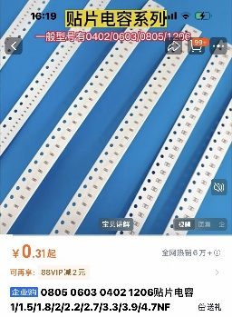
22pF | C1,C4 | 2 |  | 贴片电容，封装为0805 C0805
100nF | C5,C6,C7,C8,C9 | 5 |  | C0805
10uF | C10,C11 | 2 |  | C0805
33uH | L1 | 1 |  | 1040电感
LED_0805-G | LED2 | 1 |  | 绿色LED贴片0805
LED_0805-R | LED3 | 1 |  | 红色LED贴片0805
240 | R6 /LCD-R1 | 2 |  | 贴片电阻240欧姆0805封装/ 注LCD转接板背面的R1需要焊接此电阻
68 | R5 | 1 |  | 68欧姆-0805
1K | R1,R2 | 2 |  | 1k-0805 / 这里的R1指的是主板上的R1，转接板上的R1请焊接240R
10K | R3,R7,R8,R9,R10,R11,R12,R13,R14,R15,R16,R17 | 12 |  | 10k-0805
Key_SMD_3x4x2 | REBOOM/RST1 | 1 |  | KEY-SMD_2P-L6.2-W3.6-LS8.0
LM2596S-5.0(UMW) | U1 | 1 |  | TO-263-5_L10.2-W8.9-P1.70-BR
AO3400 | U6,U10,U13 | 3 |  | SOT-23-3_L2.9-W1.3-P1.90-LS2.4-BL-2
AMS1117-3.3V | U7 | 1 |  | SOT_223
1N5819/SOD-123 | U8,U11 | 2 |  | SOD-123_L2.7-W1.7-LS3.8-RD
KF103-5.0-2P | U9,U12 | 2 |  | CONN-TH_P5.00_KF103-5.0-2P
8MHZ | X1 | 1 |  | HC-49S_L11.5-W5.0-P4.88_1
FC-10P 2mm间距 100mm长度 |  | 1 | 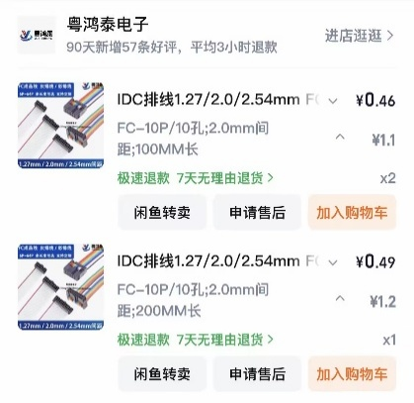
FC-10P 2mm间距 200mm长度 |  | 1
电解电容16V 2200uF直插10*20mm | U2,U3,U4 | 3
固态电解电容1000uF 16V 10*12mm | C2,C3 | 2
KF2510母座2P直针 | CN1,CN2 | 2
IDC2.0-2*5PZ | CN3,CN4,CN5,LCD转接板 | 4
SS14 | D1 | 1 |  | SMA_L4.3-W2.6-LS5.2-RD
2.54*8P排针母座 | H4,H3 | 2 |  | 用来链接MP3模块
2.54*9P排针母座 | H5 | 1 |  | 连接键盘用
3362电位器10k欧姆 | R4 | 1
mini mp3 player模块 |  | 1 |  | 建议买这家
8Ω1W或8Ω2W喇叭（直径<30mm） | SPK1,SPK2 | 1 |  | 焊接时不用分正负极
TF卡 |  | 1 |  | 容量最便宜的128MB就够了
银灰色PVC警示胶带 30mm宽度 |  | 1
黑色电工胶布

ST-link V2

A4牛皮纸浅色 |  |  |  | 浅色，A4
3D打印填充物以及开关外壳 |  |  |  | 可选，自己用纸板做一个也一样

各类焊接工具：电烙铁、焊锡丝、镊子、热熔胶/胶枪等等
一双勤劳的双手
一个敏捷的头脑
一份坚持的内心

